DHT22
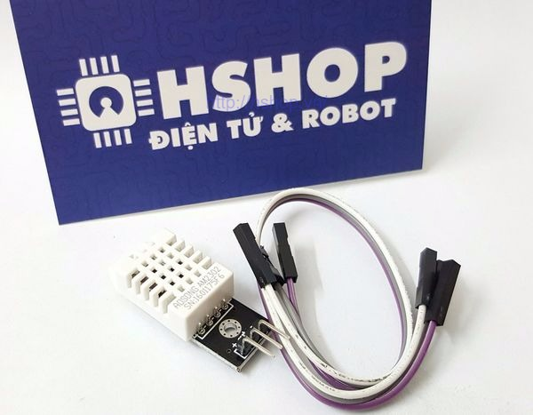

 | Thông tin kỹ thuật:

 | Giá rẻ.
 | Nguồn: 3 -> 5 VDC.
 | Dòng sử dụng: 2.5mA max (khi truyền dữ liệu).
 | Đo tốt ở độ ẩm 0100%RH với sai số 2-5%.
 | Đo tốt ở nhiệt độ -40 to 80°C sai số ±0.5°C.
 | Tần số lấy mẫu tối đa 0.5Hz (2 giây 1 lần)
 | Kích thước 27mm x 59mm x 13.5mm (1.05" x 2.32" x 0.53")
 | 4 chân, khoảng cách chân 0.1''.

Cảm biến độ ẩm và nhiệt độ DHT22 là cảm biến rất thông dụng hiện nay vì chi phí rẻ và rất dễ lấy dữ liệu thông qua giao tiếp 1 wire (giao tiếp digital 1 dây truyền dữ liệu duy nhất), so với DHT11 là phiên bản rẻ hơn thì DHT22 có độ chính xác cao hơn, khoảng đo rộng hơn DHT11 rất nhiều.

Cảm biến độ ẩm đất
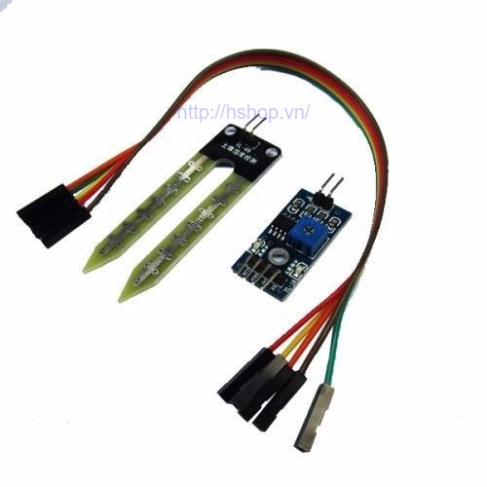
Cảm biến phát hiện độ ẩm đất, bình thường đầu ra mức thấp, khi đất thiếu nước đầu ra sẽ mức cao. Module có thể sử dụng để tưới nước tự động
Độ nhạy của cảm biến độ ẩm đất có thể điều chỉnh được (Bằng cách điều chỉnh biến trở màu xanh trên board mạch)
Phần đầu dò được cắm vào đất để phát hiện độ ẩm, khi độ ầm của đất đạt ngưỡng thiết lập, đầu ra DO sẽ chuyển trạng thái từ mức thấp lên mức cao

Thông số kỹ thuật

Điện áp làm việc 3.3V ~ 5V
Có lỗ cố định để lắp đặt thuận tiện
PCB có kích thước nhỏ 3.2 x 1.4 cmỗ
Sử dung chip LM393 để so sánh, ổn định làm việc

Đầu kết nối sừ dung 3 dây

VCC | 3.3V ~ 5V
GND | GND của nguồn ngoài
DO | Đầu ra tín hiệu số (mức cao hoặc mức thấp)
AO | Đầu ra tín hiệu tương tự (Analog)

Trọn bộ bao gồm:

1 đầu dò độ ẩm đất
1 module cảm biến
2 dây Dupont dài 20cm

Cảm biến ánh sáng UV UMV-30A
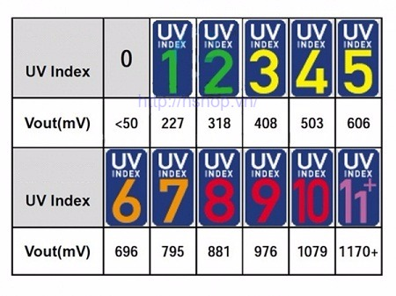
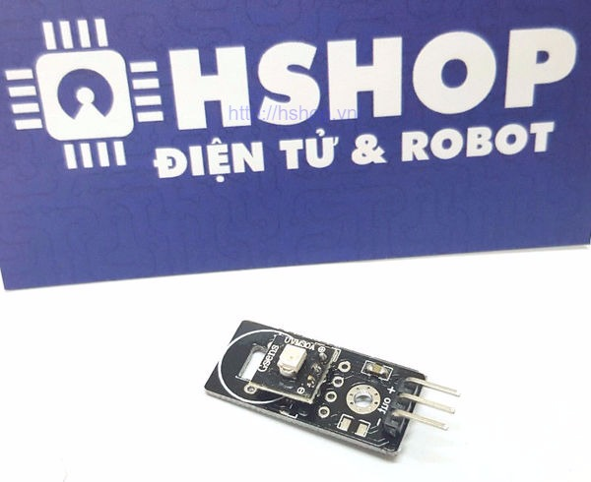
UVM-30A là Module cảm biến ánh sáng( Tia UV). Ứng dụng trong các thiết bị y khoa, tự động.
Thông số kỹ thuật:
Điện áp sử dụng: DC3 - 5V.
Điện áp ra: DC 0-1V
Sai số: +-1uV.
Dòng điện tiêu thụ: 0.06mA - 0.1mA.
Bước sóng: 200nm-370nm.
Nhiệt độ hoạt động: -20~ 85 độ C.
Kích thước Module: 28 x 12 x 10mm.

PH giao tiếp UART
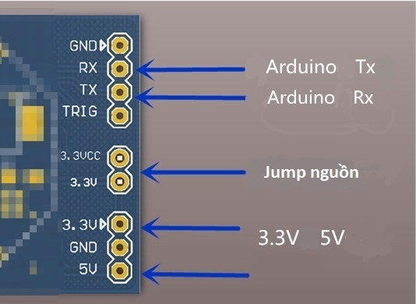
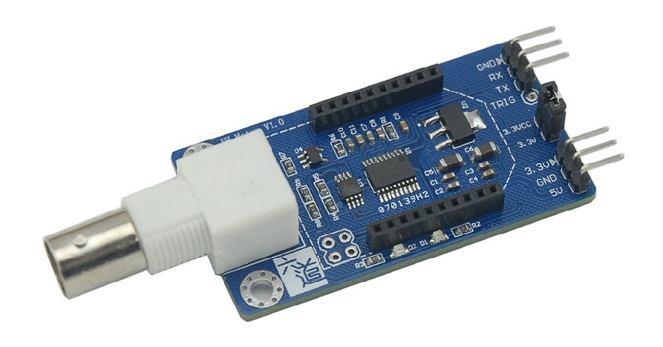
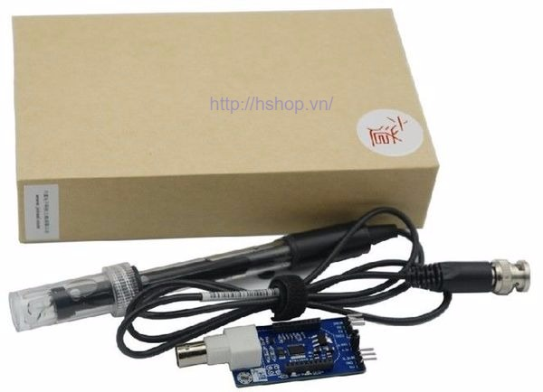
Cảm biến đo PH là một trong những cảm biến đắt tiền nhất bởi đầu dò của cảm biến phải được gia công chính xác với chất liệu đặc biệt và chất hóa học chuyên dụng. Đặc biệt hơn nữa, với Module cảm biến này , ta chỉ cần dùng giao tiếp UART quen thuộc gửi kí tự "P" là sẽ có trả về giá trị PH mà không cần phải tính toán hay chuyển đổi gì thêm. Module có thể tương thích hoàn toàn với Xbee (2 hàng rào cái trên mạch).

Thông số kỹ thuật:

Nguồn : 3.3 - 5V
Giao tiếp : UART , tốc độ baud : 9600
Phạm vi đo : 0 - 14pH
Độ chính xác : 0.05pH
Thời gian đáp ứng : < 1 phút
Bù nhiệt : không cần.
Hỗ trợ module Xbee
Kích thước : 78.5 x 30 x 13.6 mm
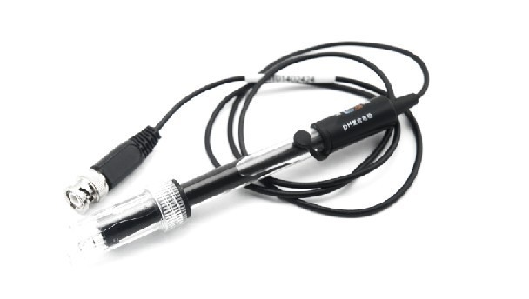
Nhiệt độ hoạt động : 0 - 60 độ C

Để sử đảm bảo độ bền cho đầu đò pH, các bạn cần lưu ý:

Rửa đầu dò với nước sạch sao khi dùng xong ( tốt nhất dùng nước khử Ion).
Nên bọc xốp cho đầu dò ( đặc biệt phần thủy tinh ) khi bảo quản.
Sau khi đo xong, nếu ko có bọc bao su cho đầu dò thì nên dùng dung dịch Kali nồng độ 3.3mol/lít để duy trì độ ẩm cho đầu đò.

ESP8266
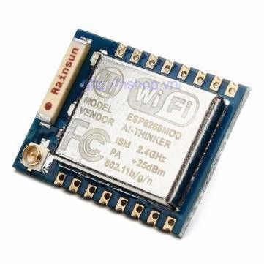
 | Đây là module truyền nhận WiFi sử dụng chip ESP8266 SoC (System on Chip).

 | ESP8266 với lõi vi xử lý 32 bit hoạt động với tần số 80MHz, 64KB RAM và 512KB Flash. Có thể dùng nó để đưa những dự án của bạn kết nối đến Internet. Đơn giản nó sử dụng ngõ giao thức nối tiếp với tốc độ Baud 9600(mặc định). Kết nối mạng không dây, giống như một máy chủ hoặc một cầu nối trung gian.
 | Chức năng:
 | Hỗ trợ chuẩn 802.11 b/g/n.
 | Wi-Fi 2.4 GHz, hỗ trợ WPA/WPA2.
 | Chuẩn điện áp hoạt động: 3.3V.
 | Chuẩn giao tiếp nối tiếp UART với tốc độ Baud lên đến115200.
 | Có 3 chế độ hoạt động: Client, Access Point, Both Client and Access Point.
 | Hỗ trợ các chuẩn bảo mật như: OPEN, WEP, WPA_PSK, WPA2_PSK, WPA_WPA2_PSK.
 | Hỗ trợ cả 2 giao tiếp TCP và UDP.
 | Làm việc như các máy chủ có thể kết nối với 5 máy con.

REST: chân reset, kéo xuống mass để reset.
ADC: chân đọc dữ liệu analog
CH_PD: Kích hoạt chip, sử dụng cho Flash Boot và updating lại module.
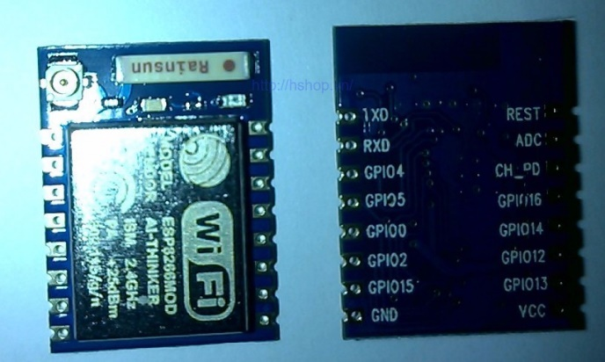
GPIO16: Chân I/O.
GPIO14: Chân I/O.
GPIO12: Chân I/O.
GPIO13: Chân I/O.
VCC: Nguồn cấp 3.3V (dòng trên 300mA)
TXD: Chân Tx của giao thức UART.
RXD: Chân Rx của giao thức UART
GPIO4: Chân I/O.
GPIO5: Chân I/O.
GPIO0: Chân I/O.
GPIO2: Chân I/O.
GPIO15:Chân I/O.
GND: chân mass.

Lưu ý: vì Esp8266 dòng hoạt động lớn nên cần có mạch nguồn riêng (Ams1117 5v sang 3.3v). Không cấp nguồn 3.3v từ mạch Uno,Mega,pl2303,CP2102..v.v...

Connector
